信用交易
融资融券市场交易数据统计(2025-03-24)

标的证券 | 融资融券余额（亿元） | 融资余额（亿元） | 融券余额（亿元） | 融资买入额（亿元） | 融资融券规模变化（亿元） | 融资余额增幅(‰) | 融券余额增幅(%)
统计数据 | 19,317.11 | 19,149.22 | 112.55 | 1,215.64 | -57.09 | -2.91 | -0.21
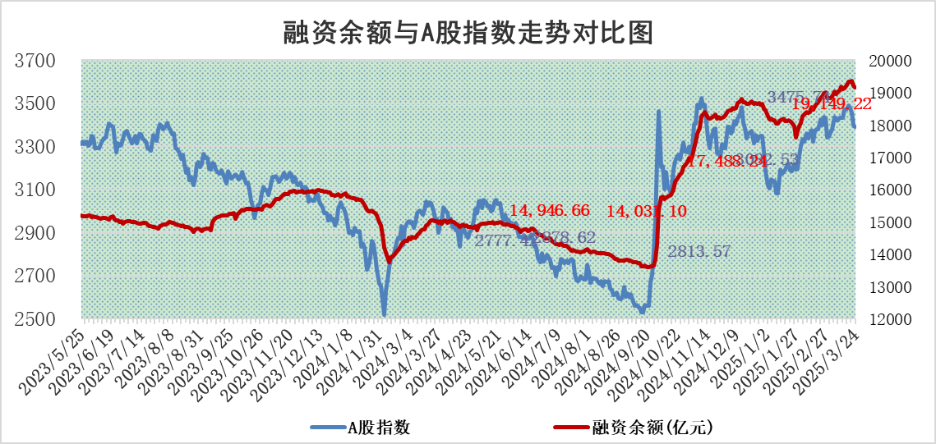

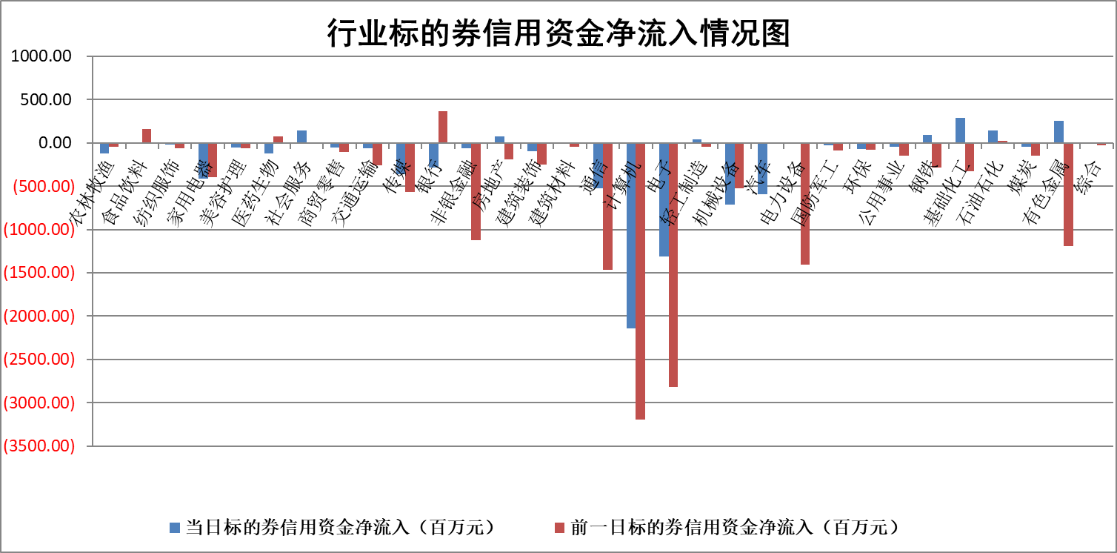

标的基金代码 | 标的基金简称 | 融资余额/市值(%) | 融资余额增幅(%) | 融资买入额/成交金额(%) | （融资余额净增额-融券余额净增额）/市值(‱) | 融券余额降幅(%) | ABS[（融资余额净增额-融券余额净增额）/市值净增额-1](%)
159902 | 华夏中小板ETF | 0.00 | 0.00 | 0.00 | 0.00 | 0.00 | 100.00
159915 | 易方达创业板ETF | 2.55 | 1.65 | 7999466.58 | 4.21 | 15.71 | 87.07
159919 | 嘉实沪深300ETF | 0.75 | -1.65 | 1.15 | -1.39 | -16.28 | 104.17
159920 | 华夏恒生ETF | 32.54 | -0.01 | 16.53 | -0.22 | 0.00 | 100.58
159922 | 嘉实中证500ETF | 0.50 | -3.40 | 3.42 | -1.76 | 0.06 | 188.60
159925 | 南方沪深300ETF | 0.40 | -7.71 | 0.08 | -3.34 | 0.00 | 106.73
159928 | 消费ETF | 3.05 | 3.26 | 17.24 | 9.64 | -0.15 | 117.19
159934 | 易方达黄金ETF | 45.03 | -0.57 | 0.87 | -25.89 | 0.00 | 623.68
159939 | 全指信息技术ETF | 0.76 | 18.84 | 64.58 | 14.50 | 92.21 | 84.60
159940 | 全指金融地产ETF | 0.32 | 0.01 | 0.00 | 0.00 | 0.00 | 99.97
159995 | 半导体芯片ETF | 2.57 | -2.54 | 195.44 | -6.91 | -2.09 | 105.02
159997 | 天弘中证电子ETF | 1.95 | -0.74 | 2.89 | -1.45 | -0.60 | 119.37
159998 | 天弘中证计算机主题ETF | 0.86 | 12.14 | 0.29 | 9.46 | 0.94 | 58.86
510050 | 华夏上证50ETF | 2.32 | -1.84 | 93.71 | -5.76 | -74.24 | 123.09
510180 | 华安上证180ETF | 0.42 | 0.06 | 3.16 | 0.18 | 23.45 | 99.69
510880 | 华泰柏瑞红利ETF | 0.89 | -1.25 | 2.65 | -1.26 | -20.98 | 102.21
510900 | 易方达恒生H股ETF | 34.72 | 0.14 | 15.05 | 4.70 | 0.00 | 76.71
511010 | 5年期国债ETF | 2.60 | 2.31 | 0.06 | 5.86 | 0.00 | 220.42
511380 | 可转债及可交换债券ETF | 2.04 | 1.59 | 81.43 | 3.20 | 0.00 | 107.68
512000 | 全指证券ETF | 6.30 | -0.72 | 16.94 | -5.51 | -6.66 | 140.73
512010 | 沪深300医药卫生ETF | 5.65 | -1.77 | 54.94 | -10.13 | 0.23 | 5.02
512070 | 沪深300非银ETF | 3.17 | -1.55 | 474.91 | -5.01 | -0.39 | 95.81
512400 | 南方中证申万有色金属ETF | 1.62 | 12.69 | 3.09 | 17.42 | -6.84 | 85.57
512580 | 广发中证环保产业ETF | 0.85 | 5.79 | 0.17 | 4.66 | 0.00 | 144.88
512660 | 国泰中证军工ETF | 2.46 | 3.12 | 18.18 | 7.53 | 1.36 | 106.72
512800 | 华宝中证银行ETF | 5.34 | -2.38 | 1.23 | -14.37 | -4.95 | 105.61
512980 | 广发中证传媒ETF | 1.55 | 3.05 | 608.51 | 4.10 | -2.62 | 104.00
515030 | 华夏中证新能源汽车ETF | 1.72 | -4.13 | 4.01 | -7.15 | 1.99 | 81.06
515050 | 华夏中证5G通信主题ETF | 1.43 | 10.45 | 12.00 | 13.71 | 2.70 | 84.26
515070 | 华夏中证人工智能ETF | 2.81 | 1.81 | 15.29 | 4.99 | 0.00 | 96.86
标的股票比较指标 |  | 融资余额/流通A股市值(%) | 融资余额增幅(%) | 融资买入额/成交金额(%) | （融资余额净增额-融券余额净增额）/流通A股市值(‱) | 融券余额降幅(%) | ABS[（融资余额净增额-融券余额净增额）/流通A股市值净增额-1](%)
前十名标的个股 |  | 鹏都农牧 | 大连重工 | 苑东生物 | 华铁应急 | 模塑科技 | 隆扬电子
 |  | 东旭光电 | 亚星锚链 | 三达膜 | 恩威医药 | 万胜智能 | 泰胜风能
 |  | 威创股份 | 伯特利 | 复洁环保 | 豪江智能 | 阿拉丁 | 宝武镁业
 |  | 海印股份 | 中毅达 | 双元科技 | 万马股份 | 万顺新材 | 蕾奥规划
 |  | 广汇汽车 | 八一钢铁 | 轻纺城 | 海锅股份 | 皇马科技 | 酒鬼酒
 |  | 首航高科 | 天能重工 | 国力股份 | 新特电气 | 远大智能 | 翔楼新材
 |  | 超华科技 | 德石股份 | 包钢股份 | 玉马遮阳 | 元力股份 | 思维列控
 |  | 联络互动 | 新特电气 | 华泰股份 | 亚星锚链 | 润邦股份 | 乐山电力
 |  | 爱康科技 | 哈焊华通 | 宝武镁业 | 吉鑫科技 | 丽江股份 | 华勤技术
 |  | 长江健康 | 中铝国际 | 一汽解放 | 森鹰窗业 | 天威视讯 | 麦捷科技
后十名标的个股 |  | 华闻集团 | 永达股份 | 海源复材 | 矩阵股份 | 三维通信 | 顺络电子
 |  | 东方集团 | 惠泰医疗 | 泰豪科技 | 夏厦精密 | 辉隆股份 | 星网锐捷
 |  | 中青宝 | 趣睡科技 | 香雪制药 | 永达股份 | 通鼎互联 | 蜂助手
 |  | 晨鸣纸业 | 三变科技 | 联创股份 | 三变科技 | 新北洋 | 鸿铭股份
 |  | 中航电测 | 夏厦精密 | 扬杰科技 | 趣睡科技 | 天虹股份 | 晶丰明源
 |  | 海通证券 | 观想科技 | 新奥股份 | 中自科技 | 万邦达 | 赣能股份
 |  | 普利制药 | 中自科技 | 华大九天 | 永茂泰 | 智光电气 | 三变科技
 |  | 世纪华通 | 吉祥航空 | 湘财股份 | 新柴股份 | 新锦动力 | 卓易信息
 |  | 观典防务 | 斯菱股份 | 大智慧 | 国新健康 | 东富龙 | 华特气体
 |  | 卓朗科技 | 新柴股份 | 湖南发展 | 金城医药 | 佛燃能源 | 和而泰
说明：1.以上普通交易数据和信用交易数据皆以交易日收盘后数据为基准；2.上述标的证券总数据只计算标的证券市场总数据，不包括从标的证券中调出去标的证券数据，所以与交易所公布的总值略有不同； 3.上述行业采用申万一级行业分类；4.以上标的基金和标的个股中比较的6个指标值中：前5个（从左至右）为正向指标，值越大排名越靠前；第6个为逆向指标，值越小，排名越靠前；5.第6个指标中ABS[]表示求绝对值，其主要用于考量信用资金相对净流入对股价相对净变化的贡献程度；6.数据来源：wind，交易所。

 |  |  |  | 证券代码 | 新增融资余额 | 融资买入额 | 融资买入增幅前10
 |  | 1 | 大连重工 | 002204 | 100797768 | 287359489 | 47%
 |  | 2 | 亚星锚链 | 601890 | 88808562 | 263477145 | 33%
 |  | 3 | 伯特利 | 603596 | 51271799 | 75513138 | 27%
 |  | 4 | 中毅达 | 600610 | 35633717 | 79470137 | 26%
 |  | 5 | 八一钢铁 | 600581 | 29924504 | 52590670 | 26%
 |  | 6 | 天能重工 | 300569 | 40584917 | 136462317 | 23%
 |  | 7 | 德石股份 | 301158 | 17615503 | 56320121 | 22%
 |  | 8 | 新特电气 | 301120 | 15483814 | 58273995 | 22%
 |  | 9 | 哈焊华通 | 301137 | 14623282 | 33501237 | 21%
 |  | 10 | 中铝国际 | 601068 | 11020371 | 13356270 | 21%

